Duty Cycle Monitor
Duty Cycle Monitor |  |  |  |  | 33232655

Customer Name: | 170227104443 |  | System Type: | QSK50/60 CM850/CM2150/CM2850 MCRS/K123M |  | ECM Code: | AQ60809.07
Unit Number: |  |  | Image Date: | 28.05.26 14:42:43 |  | Software Phase: | 19020115

Parameters | Value | Unit
Время начала по плану маршрута 1 | 10008:35:21 | ЧЧ:СС:СС
Общее время по плану маршрута 1 | 500:00:00 | ЧЧ:СС:СС
Остаток часов по плану маршрута 1 | 00:00:00 | с

Parameters | Value | Unit
Время начала по плану маршрута 2 | 10508:42:46 | ЧЧ:СС:СС
Общее время по плану маршрута 2 | 238:19:06 | ЧЧ:СС:СС
Остаток часов по плану маршрута 2 | 261:40:54 | с

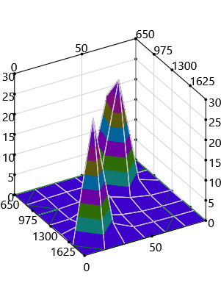
Parameters | Value | Unit
Время начала по долгосрочному плану маршрута | 01:30:00 | ЧЧ:СС:СС
Общее время по долгосрочному плану маршрута | 10738:19:06 | ЧЧ:СС:СС

Short Term Map 1

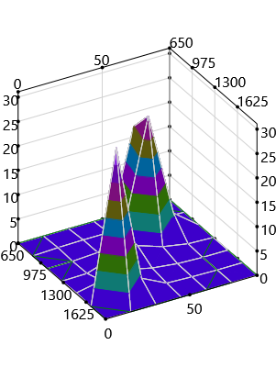

Short Term Map 2

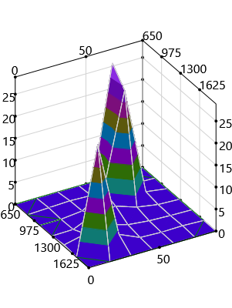
Long Term Map

